Quotation
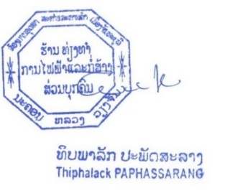


 |  |  |  |  | NO: 1741

XAYABURI POWER COMPANY LIMITED
215 Lane xang Avenue ,Ban Xieng yuen |  |  |  | Ref PR: QUO-1400-2026-06-0010
Muang Chanthabouly ,Vientiane, Lao P D R |  |  |  | Date: | 2026-06-10
ລ/ດ | ລາຍການ | ຈຳນວນ | ຫົວໜ່ວຍ | ລາຄາ / ຫົວໜ່ວຍ | ຈຳນວນເງີນ
Item | Description | Quantity | Unit | Unit Price(THB) | Amount (THB)
1 | Quick Coupling Camlock Type F คัปปลิ้งแคมล็อก Type F วัสดุ ทองเหลือง 3" inches | 1 | EA | 2200 | 2,200.00

2 | ข้อต่อตรงเกลียวนอก-เกลียวใน วัสดุ ทองเหลือง 3" inches | 1 | EA | The product is not yet available.

 | This type of product is only available in stainless steel.
 |  |  |  | Sub Total THB | 2,200.00
 |  |  |  | ອາກອນມູນຄ່າເພີ້ມ %
 |  |  |  | Total THB | 2,200.00
 |  |  |  | ຜູ່ຈັດການ

